Data analysis
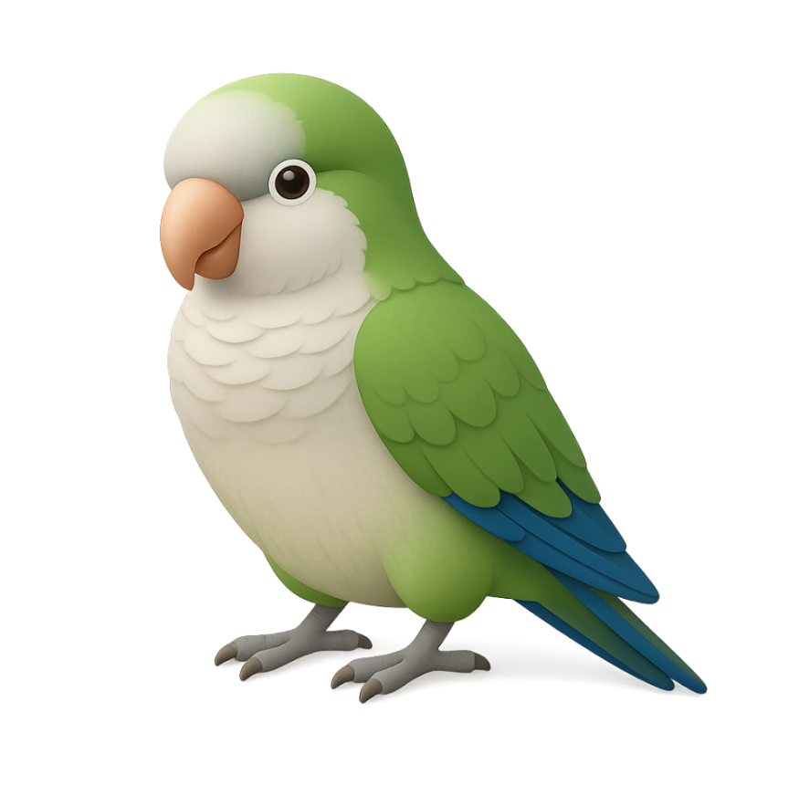
2025-11-21 | 整理WIP状态

WIP分类 | Sum of WIP Qty (KG)
定胚 | 68,580
待发染 | 7,660
待退织厂 | 1,661
待磨毛 | 616
待分类 | 25
待定胚 | 26,525
待除油定胚 | 975
待除油干布 | 10,806
待预定胚 | 15,552
待整理收布报工 | 4,762
后整理 | 81,558
待定成品 | 34,126
待干布 | 17,973
待退染厂 | 6,393
待过预缩机 | 9,577
待剪毛 | 5,182
待出QA | 4,995
待磨毛 | 122
待抓毛 | 62
待半定 | 1,801
待染厂压水 | 1,329
Grand Total | 150,138

